29360
儋州市第一中学学生食堂消毒柜采购安装报价清单
序号 | 产品名称 | 品牌 | 型号 | 电压（V） | 参数 | 尺寸（mm） | 单位 | 数量 | 单价 | 小计 | 备注
1 | 高温双门消毒柜（推车款） |  | RTP1600-K16 | 220V/3600W | 125度高温 1、整体发泡，全无磁彩钢标头，彩钢门板 2、一体式拉手，全无磁箱体，加粗拉篮，子弹脚 3、工作时间和工作温度可调，超温保护，节能、安全、简便 4、高温热风循环消毒，机械式旋钮操作 5、消毒温度≤125°C 6、消毒时间0-60min | 1315*630*1920 | 台 | 2 |  |  | 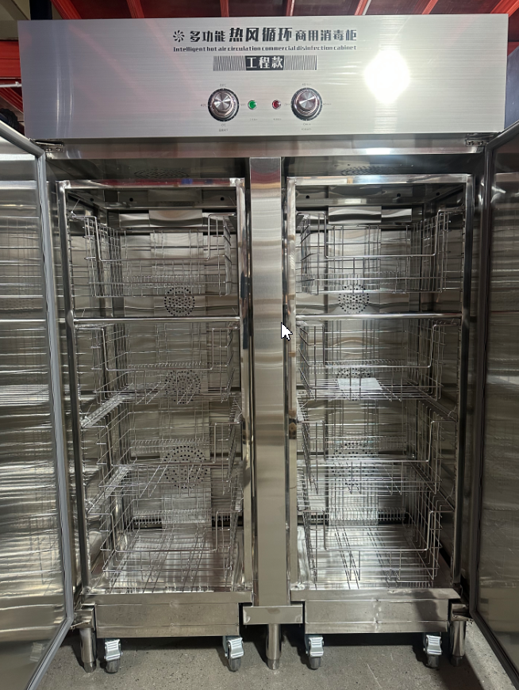
 | 合计

